START

SVERWEIS - 4 Fehler
und wie du diese behebst

Begleitdatei zum YouTube Video | Georg Lasar | albertexcel.com Microsoft zertifzierter Excel Experte & Dipl. Kaufmann

Zum YouTube Video
Herzlich willkommen und vielen Dank für Dein Interesse an dieser Begleitdatei. Auf YouTube findest Du ein Video, in dem ich Dir die SVERWEIS-Funktion und damit verbundene Stolperstellen zeige. In dieser Datei kannst Du parallel mitarbeiten und alles in deinem Tempo nachvollziehen. | 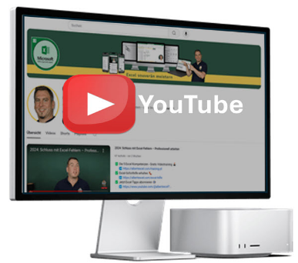

zum Arbeitsblatt
zum Arbeitsblatt
INHALT
Speisekarte | ◀ SVERWEIS Fehler 1-3
Bonus | ◀ SVERWEIS Fehler 4
zum Arbeitsblatt
XVERWEIS | ◀ Wann man den XVERWEIS verwendet

© 2026 Georg Lasar | albertexcel.com | Alle Rechte vorbehalten. | albertexcel.com
Du benötigst noch mehr Excel Support?
Hier sind 3 Wege, wie ich Dir helfen kann:
1. Excel richtig lernen: Das Excel-im Griff Trainingsprogramm:
Fit in Excel für 2026: Mit soliden Excel Kenntnissen. Schritt für Schritt Excel sicher und zeitsparend nutzen.
🎓 Hier geht's zum Kurs ← Klick!
2. Weitere Vorlagen
Hier findest Du Excel Vorlagen, die Dir Zeit sparen. Einsatzbereit für den Alltag, ob beruflich oder privat.
📝 Zur Vorlagenübersicht ← Klick!
3. Folge mir auf YouTube:
Willst du keinen Tipp mehr verpassen? Auf meinem YouTube-Kanal teile ich Tipps und Tricks rund um Excel, die Dir Deinen Arbeitsalltag erleichtern.
🎥 Hier geht es zu meinem YouTube Kanal ← Klick!

Viele Excel-Nutzer haben mit dem Kurs schon messbare Fortschritte erzielt.

Das Excel-im-Griff Trainingsprogramm
Mache an das Thema Excel ein für alle Mal einen Haken ✅

Jetzt mehr erfahren

